상품제안서
일체형 엣지 외장하드 HDD 1TB | 상품코드: S37049

 |  |  |  |  |  |  | 02-713-8555 | www.synergygift.co.kr
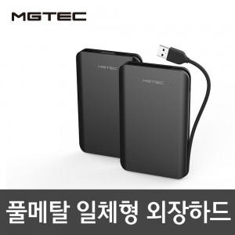

【상세/제작정보】 | <p>※100개 미만 인쇄시 최소수량 미만 인쇄비 발생됩니다.​</p>

【인쇄/포장옵션】 | 레이저 / 포장지포장

【공급단가】 | 수량 | 10~ | 50~ | 100~ | 300~ | 500~
*VAT별도 | 단가 | 78,000원 | 76,800원 | 75,000원 | 72,000원 | 69,000원

【상품 URL】 | https://www.synergygift.co.kr:443/src/goods_detail.php?gdno=37049

